JULIO 2022
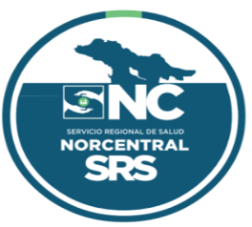

 | República Dominicana
 | Servicio Nacional De Salud
 | Servicio Regional de Salud Norcentral II.
 | Balance General
 | Al 31 DE JULIO 2022
 | (Valores en RD$)
Activos
Activos Corrientes
Efectivo y equivalentes de efectivo |  | 17,227,308
Cuenta por Cobrar |  | -
Inventarios de Consumo |  | 6,343,736
Otros activos corrientes
Total activos corrientes |  | 23,571,044

Activos No Corrientes
Bienes de Uso (Activos no Financieros)
Otros Activos Neto |  | 15,474,144
Total activos no corrientes |  | 15,474,144

Total Activos |  | 39,045,189

Pasivos
Pasivos Corrientes
Cuentas por Pagar a corto plazo |  | 10,966,051
Otros pasivos corrientes |  | -
Total pasivos corrientes |  | 10,966,051

Total de pasivos |  | 10,966,051
Patrimonio
Patrimonio Institucional |  | 28,079,138
Total Patrimonio |  | 28,079,138

Total pasivos y patrimonio |  | 39,045,189 | 0 | 0

Preparado por: Licda. Leynis Lantigua | Revisado por: Licda. Juana Adames
Coordinadora Financiera | Coordinadora Financiera Administrativa
SRSN-II | SRSN-II

Aprobado por: Dr.Manuel Jacinto Lora Perelló
Director Regional
SRSN-II

